策划表
游戏循环

主界面-鱼缸
设置等
钓鱼按钮
钓场选择

鱼缸信息
鱼列表

钓场切换

商店

鱼信息

鱼缸切换

supplement
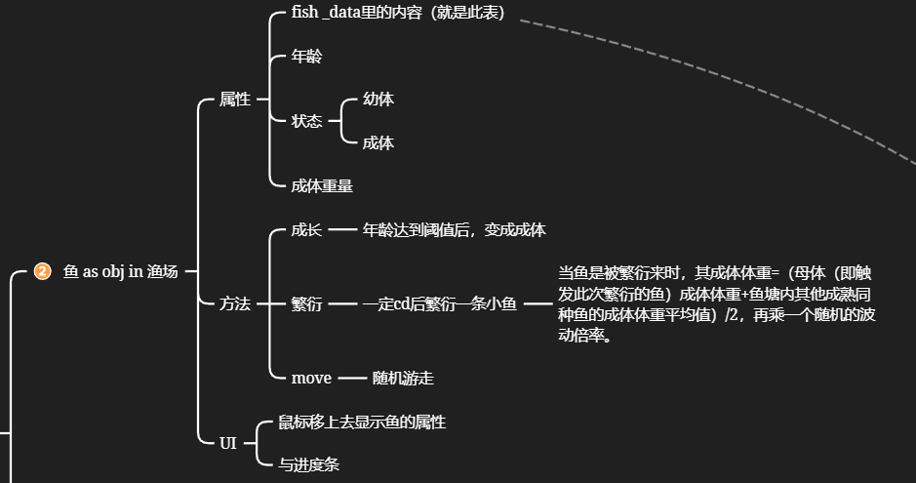
钓场id | 钓场名称 | 钓场图片路径
id | name | path
1

